ご案内＆注意事項
注
 |  |  |  | R7
インフルエンザ予防接種補助金申請についてのご案内
申請前にご一読の上、不備のないよう申請してください 申請内容や申請書類に不備がある場合は、補助金を支給できません

 |  | 社員の方 | 任意継続被保険者の方
 | 申請方法 | 『インフルエンザ予防接種補助金申請書（個人用）』の 太枠内に漏れなく記入、必要により押印の上、領収証原本を貼付

 | 提出先 | 事業所（会社）に提出 | ユアサ健康保険組合に直接送付
 |  |  | 〒101-0048
 |  |  | 東京都千代田区神田司町2丁目6番地 神田平沼ビル８階
 |  |  | インフルエンザ予防接種担当者あて
 | 対象者 | 全被保険者および、被扶養者で接種日に資格を有する方
 |  | ＊ フルミスト（鼻スプレー式生ワクチン）の対象年齢は２歳以上19歳未満のみ
 | 対象接種期間 | １０月１日から翌年１月末日
 | 補助金額 | １人3,000円を上限とし、3,000円未満の場合は実費を支給
 |  | ＊ ２回接種の場合は合計額が申請の対象
 |  | ＊ 自治体等の補助を受けている場合はその補助額を除いた額が申請の対象
 | 補助金 支給方法 | 事業所（会社）を経由して支給 被保険者への支給日は事業所に確認 | 3月末日までに ユアサ健保から直接支給

 | 申請期限 | 事業所（会社）に確認 | 2月28日ユアサ健保必着
 | 領収証に漏れや間違いがないか確認してください
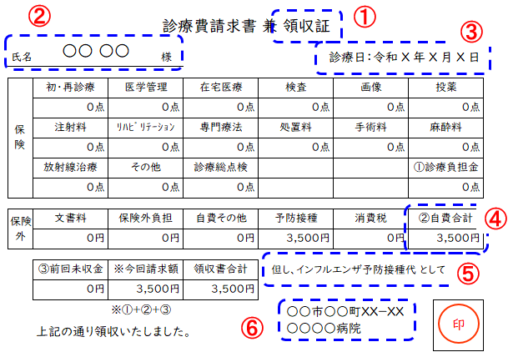
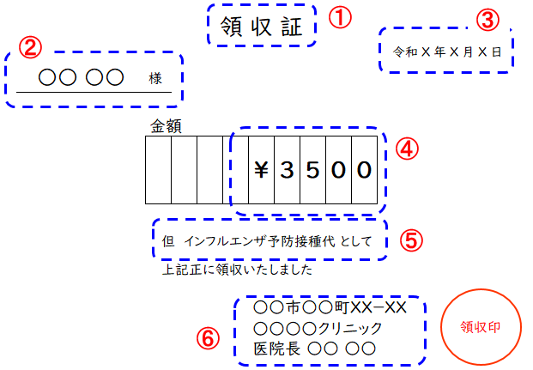

見本

「領収証」は以下の記載事項が確認できるものに限ります
①領収証（領収書）と記載があり、原本であること ②接種者のフルネーム（漢字間違いに注意！）
③接種年月日 ④支払金額
⑤インフルエンザ予防接種代である旨の記載がある
明細書や接種済証に記載されている場合には、それらも提出してください
⑥医療機関名など領収証の発行者
【注意】
★明細書や接種済証のみでは申請できません
★領収証の記載事項を修正ペン等で修正したものでは申請できません
★接種者が複数の場合は、接種者ごとに領収証を発行してもらうか、
接種者名ごとの内訳金額が記載されている明細書が必要です
★接種機関は日本国内に限ります

要確認

申請書
提出先：事業所(会社)、任意継続被保険者は健保 |  |  |  |  |  |  |  |  |  |  | R7

インフルエンザ予防接種補助金申請書（個人用）
■申請先
▶ ユアサ商事社員の場合（記号番号の記号が３００１）
所属が本社・関東支社・関東地区出向者であれば本社人事部、 その他の方は管轄支社管理総務担当者へ
▶ ユアサ商事以外の場合（記号番号の記号が３００１以外）
会社の健保担当者へ
▶ 任意継続被保険者の場合（記号番号の記号が３０９８）
直接、ユアサ健保へ 2月28日健保必着

■申請書提出締切日および補助金支給日は、事業所(会社)に確認してください。

太枠内を漏れなく記入してください。
被保険者の記号・番号 |  |  |  | 被保険者氏名 (自署の場合は㊞省略可) |  |  | 社員番号 |  | 事 業 所 名 (会社名)
 |  | ― |  |  |  | ㊞

接 種 者 氏 名 |  |  | 続柄 | １回目接種日 | 実 施 医 療 機 関 |  |  | 接種費用(税込) ２回接種の場合は 合計金額を記入 |  |  | 健保記入欄
 |  |  |  | ２回目接種日 |  |  |  |  |  |  | 補 助 額
 |  |  |  | 年 月 日 |  |  |  |  |  |  | 3,000 | 円
 |  |  |  | 年 月 日 |  |  |  |  |  | 円 |  | 円
 |  |  |  | 年 月 日 |  |  |  |  |  |  | 3,000 | 円
 |  |  |  | 年 月 日 |  |  |  |  |  | 円 |  | 円
 |  |  |  | 年 月 日 |  |  |  |  |  |  | 3,000 | 円
 |  |  |  | 年 月 日 |  |  |  |  |  | 円 |  | 円
 |  |  |  | 年 月 日 |  |  |  |  |  |  | 3,000 | 円
 |  |  |  | 年 月 日 |  |  |  |  |  | 円 |  | 円
 |  |  |  | 年 月 日 |  |  |  |  |  |  | 3,000 | 円
 |  |  |  | 年 月 日 |  |  |  |  |  | 円 |  | 円
 |  |  |  |  | 合 計 |  |  | 0 |  | 円 |  | 円

領 収 証 貼 付 欄
■チェック欄☑で確認の上、申請してください（不備がある場合は補助できません）。

 | □ | 領収証の原本をのりづけで貼付しました。
 |  | (ホチキス使用不可。貼付欄に貼れない場合は裏面やＡ４サイズの別紙に貼付。)
 | □ | 領収証には『接種者氏名』『金額』『接種日』『インフルエンザ予防接種
 |  | である旨』の記載があります。
 |  | (明細書に記載されている場合には明細書も貼付。)
 | □ | 自治体等で補助を受けている際は、補助額を除いた金額で申請しています。
 | □ | 接種日は１０月１日～翌年１月末日です。
 | □ | 接種した者は、接種日現在、被保険者または被扶養者の資格があります。
 | □ | 申請は期間中１回のみ、補助額は１人につき3,000円が上限であることを
 |  | 理解のうえ申請します。
 |  | ( 3,000円未満の場合は実費支給。２回接種の場合は合計額が申請対象。)
 | ＜個人情報について＞
 | ユアサ健康保険組合は、あなたの個人情報をこの事業のみに使用し、それ以外の目的には使用しません。
 | 個人情報についての詳細はホームページ等をご覧ください。
 | https://www.yuasakenpo.or.jp/privacy/
 |  |  |  |  |  |  |  |  |  |  | 5-1-4

申請書記入例
提出先：事業所(会社)、任意継続被保険者は健保 |  |  |  |  |  |  |  |  |  |  |  | R7

インフルエンザ予防接種補助金申請書（個人用）
■申請先
▶ ユアサ商事社員の場合（記号番号の記号が３００１）
所属が本社・関東支社・関東地区出向者であれば本社人事部、 その他の方は管轄支社管理総務担当者へ
▶ ユアサ商事以外の場合（記号番号の記号が３００１以外）
会社の健保担当者へ
▶ 任意継続被保険者の場合（記号番号の記号が３０９８）
直接、ユアサ健保へ 2月28日健保必着

■申請書提出締切日および補助金支給日は、事業所(会社)に確認してください。

太枠内を漏れなく記入してください。
被保険者の記号・番号 |  |  |  |  | 被保険者氏名 (自署の場合は㊞省略可) |  |  | 社員番号 |  | 事 業 所 名 (会社名)
ＸＸＸＸ |  | ― | ＸＸＸＸ |  | 健保 太郎 |  | ㊞ | ＸＸＸＸ |  | 〇〇〇〇株式会社

接 種 者 氏 名 |  |  |  | 続柄 | １回目接種日 | 実 施 医 療 機 関 |  |  | 接種費用(税込) ２回接種の場合は 合計金額を記入 |  |  | 健保記入欄
 |  |  |  |  | ２回目接種日 |  |  |  |  |  |  | 補 助 額
健保 太郎 |  |  |  | 本人 | ＸＸ年ＸＸ月ＸＸ日 | ○○○○クリニック |  |  | ✕､✕✕✕ |  |  | 3,000 | 円
 |  |  |  |  | 年 月 日 |  |  |  |  |  | 円 |  | 円
健保 花子 |  |  |  | 妻 | ＸＸ年ＸＸ月ＸＸ日 | ○○○○クリニック |  |  | ✕､✕✕✕ |  |  | 3,000 | 円
 |  |  |  |  | 年 月 日 |  |  |  |  |  | 円 |  | 円
健保 次郎 |  |  |  | 長男 | ＸＸ年ＸＸ月ＸＸ日 | ○○○○クリニック |  |  | ✕､✕✕✕ |  |  | 3,000 | 円
 |  |  |  |  | 年 月 日 |  |  |  |  |  | 円 |  | 円
 |  |  |  |  | 年 月 日 |  |  |  |  |  |  | 3,000 | 円
 |  |  |  |  | 年 月 日 |  |  |  |  |  | 円 |  | 円
 |  |  |  |  | 年 月 日 |  |  |  |  |  |  | 3,000 | 円
 |  |  |  |  | 年 月 日 |  |  |  |  |  | 円 |  | 円
 |  |  |  |  |  | 合 計 |  |  | ✕､✕✕✕ |  | 円 |  | 円

領 収 証 貼 付 欄
■チェック欄☑で確認の上、申請してください（不備がある場合は補助できません）。

 | □ | 領収証の原本をのりづけで貼付しました。
 |  | (ホチキス使用不可。貼付欄に貼れない場合は裏面やＡ４サイズの別紙に貼付。)
 | □ | 領収証には『接種者氏名』『金額』『接種日』『インフルエンザ予防接種
 |  | である旨』の記載があります。
 |  | (明細書に記載されている場合には明細書も貼付。)
 | □ | 自治体等で補助を受けている際は、補助額を除いた金額で申請しています。
 | □ | 接種日は１０月１日～翌年１月末日です。
 | □ | 接種した者は、接種日現在、被保険者または被扶養者の資格があります。
 | □ | 申請は期間中１回のみ、補助額は１人につき3,000円が上限であることを
 |  | 理解のうえ申請します。
 |  | ( 3,000円未満の場合は実費支給。２回接種の場合は合計額が申請対象。)
 | ＜個人情報について＞
 | ユアサ健康保険組合は、あなたの個人情報をこの事業のみに使用し、それ以外の目的には使用しません。
 | 個人情報についての詳細はホームページ等をご覧ください。
 | https://www.yuasakenpo.or.jp/privacy/
 |  |  |  |  |  |  |  |  |  |  |  | 5-1-4

